Sheet2
 | POP – DCAD-PJ
ANÁLISE AD REFERENDUM
Responsável Elaboração: Sara Marasca | Data Emissão: outubro/2024
Responsável Aprovação: Gabriele Luize Pereira | Data Aprovação: outubro/2024
Não caberá ad referendum caso a data fim dos status abaixo seja anterior ao protocolo de regularização: • 19 – SEM PROFISSIONAL - AUTUAR • 9468 – SEM ASSISTÊNCIA FARMACÊUTICA - AUTUAR • 21 – SEM SUBSTITUTO - AUTUAR
Caso a regularização da empresa ocorra dentro do prazo, dar andamento ao ad referendum.
Não possuir pendências financeiras com o CRF-PR Carregar a posição financeira e utilizar o filtro Aberto + DA.
Verificar o status do débito, caso exista recurso ao CFF em andamento ou mandado de segurança, não considerar como pendência financeira.
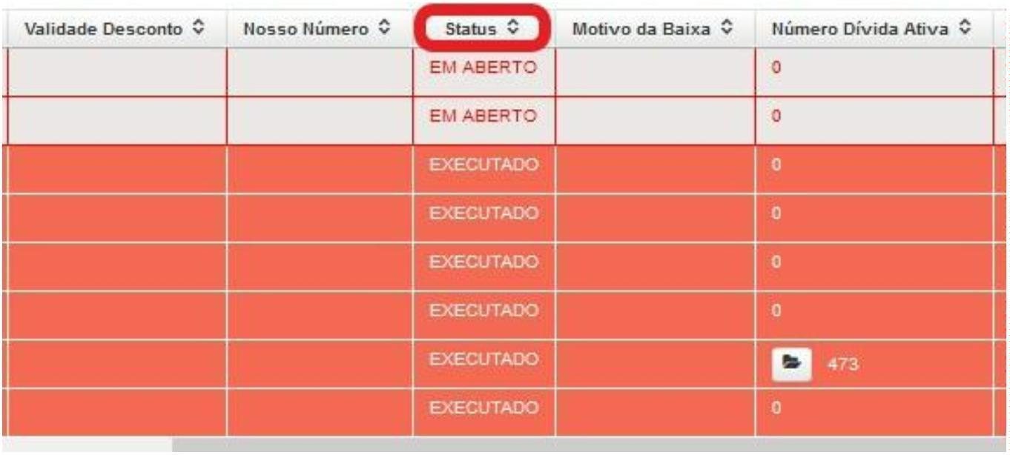
Não ter sofrido qualquer autuação fiscal do CRF/PR no período de 30
(trinta) dias anteriores ao requerimento, independente de motivação Verificar na aba Fiscalização se houve alguma autuação nos últimos 30 dias.
A autuação que ocorreu fora deste período pode ser desconsiderada.

Sheet3
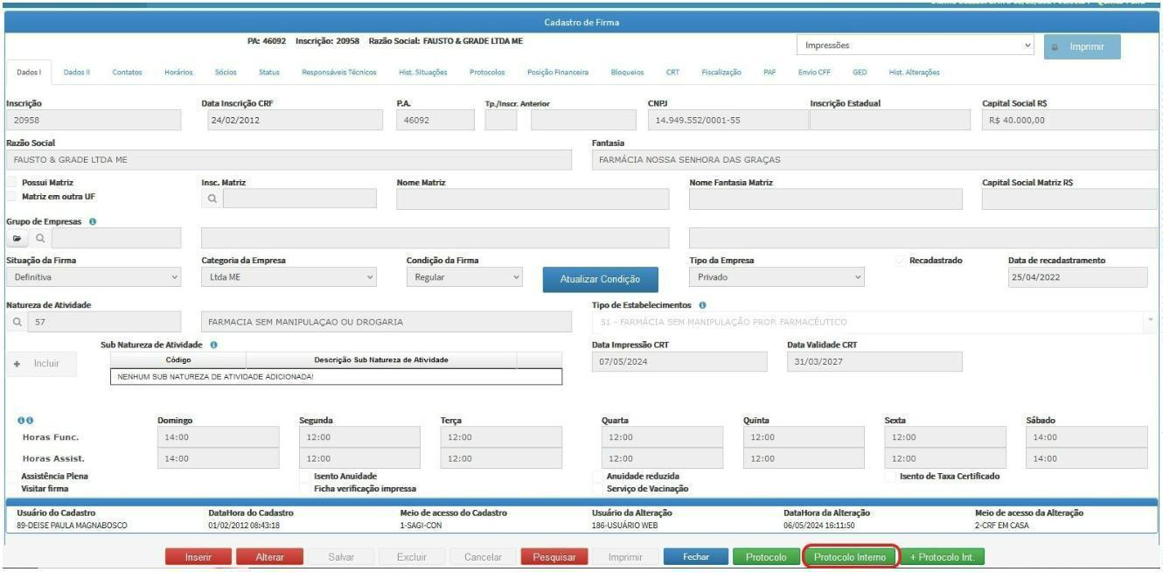
 |  | POP – DCAD-PJ
 |  | ANÁLISE AD REFERENDUM
Responsável Elaboração: Sara Marasca | Data Emissão: outubro/2024
Responsável Aprovação: Gabriele Luize Pereira | Data Aprovação: outubro/2024
 | Outras situações
De acordo com o Memorando nº 028/DFIS de 2023, segue a lista de estabelecimentos que não deverão ser submetidos à apreciação do Ad Referendum:
• São João; • Nissei; • Panvel; • Brava; • Beautyfarma; • Unipreço; • Fleming; • Trajano; • Freefarma; • Ponto Popular (Farmácia Kalug); • Callfarma; • Morifarma.
3.2.2 | LIBERAÇÃO DA CERTIDÃO DE REGULARIDADE TÉCNICA
Caso o estabelecimento PRIVATIVO esteja regular e não cumpra os outros requisitos acima, lançar a data da plenária no campo de Conferência do status e não enviar para análise do fiscal.
Caso o estabelecimento PRIVATIVO esteja irregular, não preencher o campo de Conferência.
Caso | o estabelecimento PRIVATIVO cumpra todos os requisitos acima, o
procedimento deve ser encaminhado para análise do fiscal, através de Protocolo Interno.
3.2.3 | ABERTURA DO PROTOCOLO INTERNO PARA ANÁLISE DO FISCAL
No cadastro da empresa, no menu inferior, acesse Protocolo Interno.

Sheet4
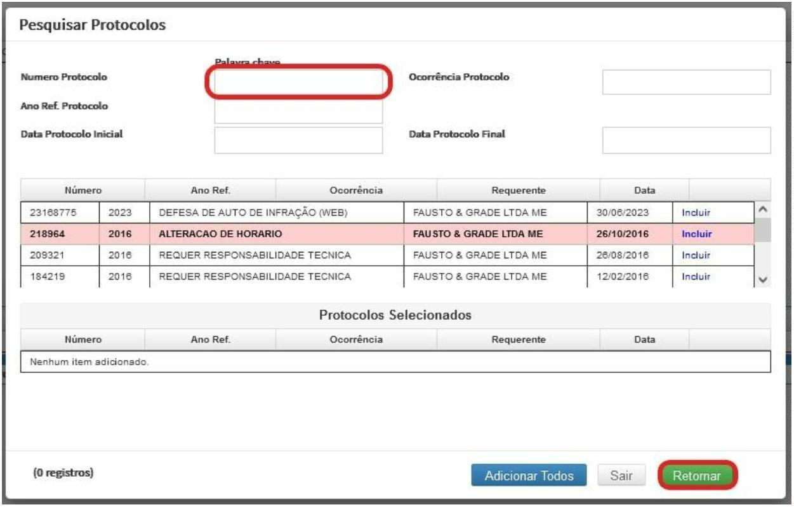
 | POP – DCAD-PJ
ANÁLISE AD REFERENDUM
Responsável Elaboração: Sara Marasca | Data Emissão: outubro/2024
Responsável Aprovação: Gabriele Luize Pereira | Data Aprovação: outubro/2024
Preencher o campo Ocorrência com o código 390 – Análise de Ad referendum.
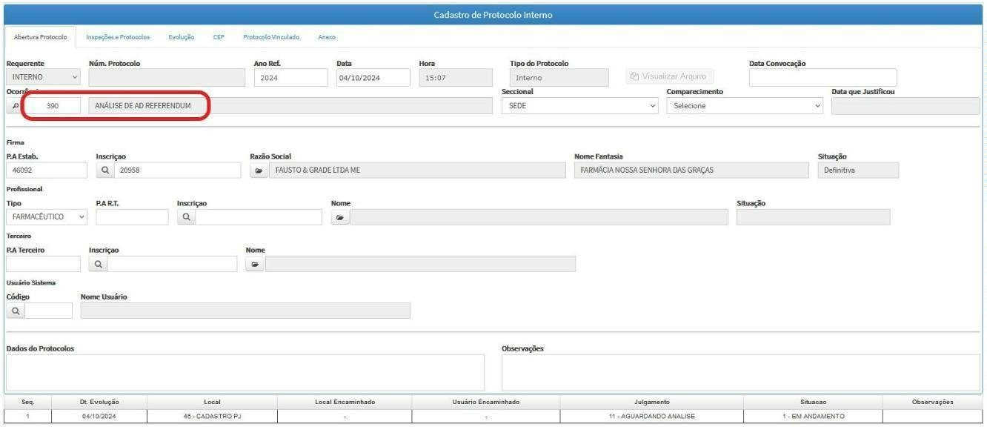
Na aba Inspeções e Protocolos, clique em +Protocolo e informe o número do procedimento realizado. Clique em Retornar.

Sheet5
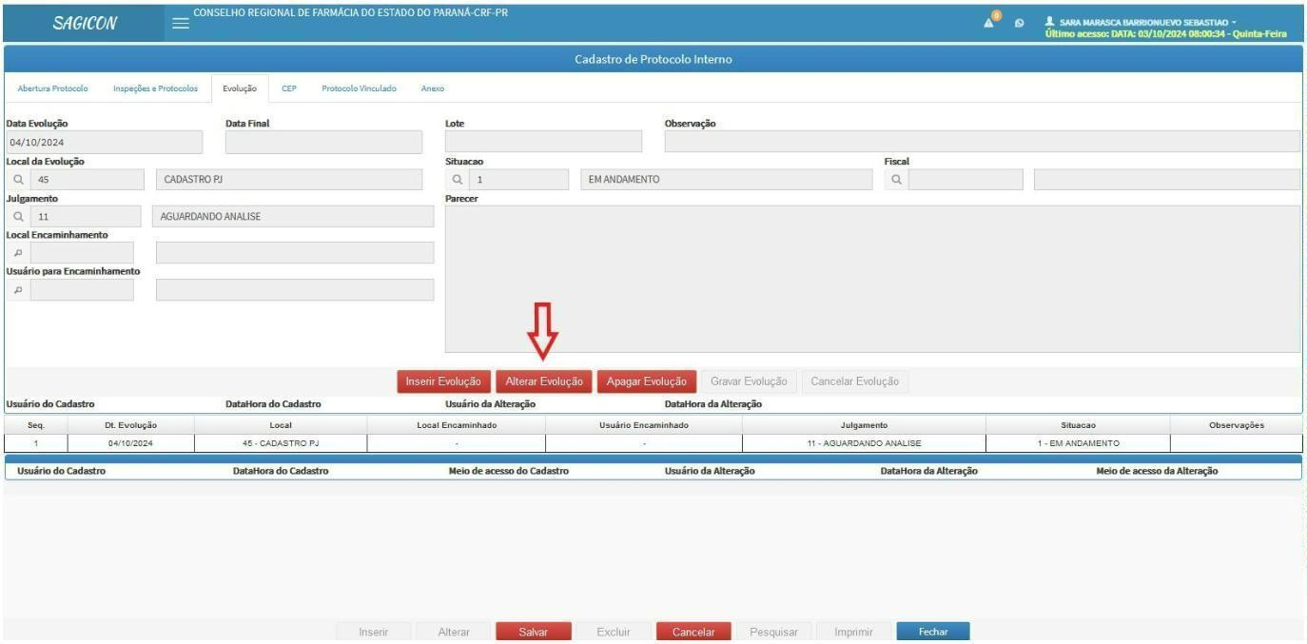
 | POP – DCAD-PJ
ANÁLISE AD REFERENDUM
Responsável Elaboração: Sara Marasca | Data Emissão: outubro/2024
Responsável Aprovação: Gabriele Luize Pereira | Data Aprovação: outubro/2024
Na aba Anexos, clique em +Selecione e inclua o quadro de horários do estabelecimento (Impressões, Termo de Responsabilidade Técnica do Estabelecimento).
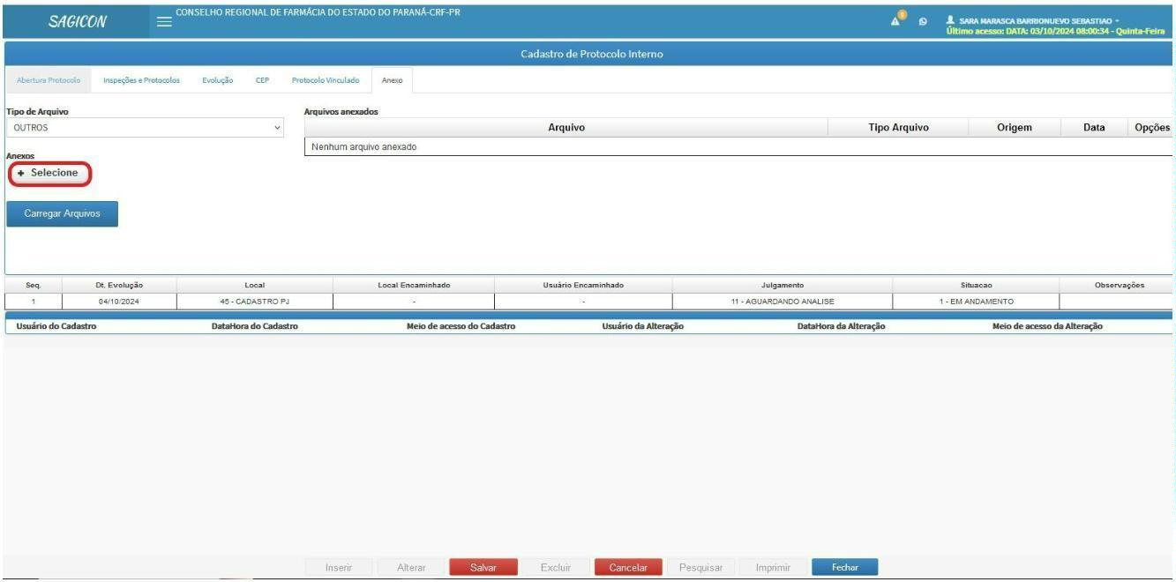
Na aba Evolução, clique em Alterar Evolução:

Sheet6
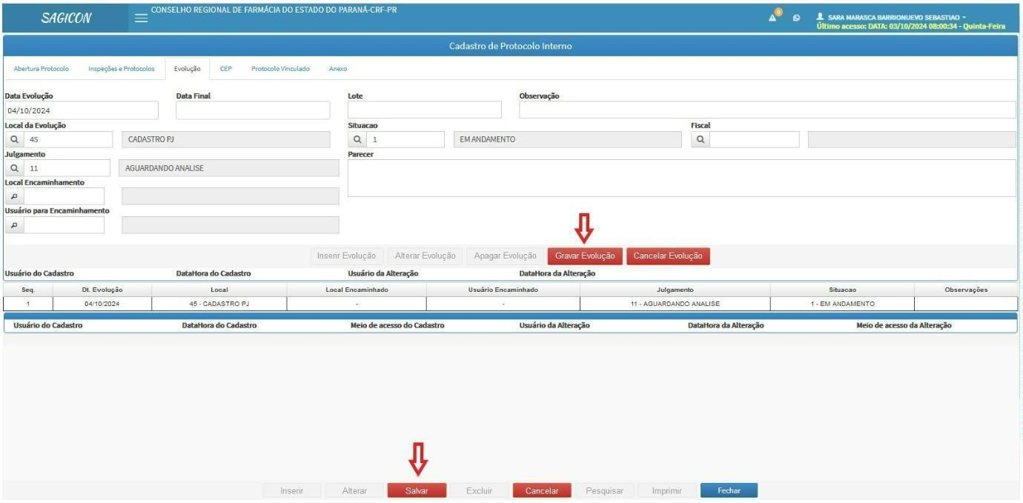
 |  | POP – DCAD-PJ
 |  | ANÁLISE AD REFERENDUM
Responsável Elaboração: Sara Marasca | Data Emissão: outubro/2024
Responsável Aprovação: Gabriele Luize Pereira | Data Aprovação: outubro/2024
Incluir o Usuário para Encaminhamento de acordo com a tabela abaixo:
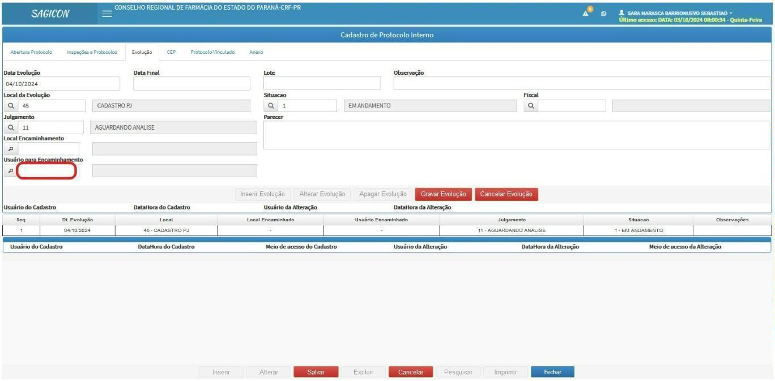
Código | Fiscais | Código | Fiscais
248 | Daiane | 377 | Débora
95 | Eduardo | 94 | Pazim
96 | Elias | 115 | Ribamar
92 | Garcia | 373 | Paulo
350 | Josineia | 93 | Siqueira
107 | Luciano | 208 | Welinson
109 | Marcelo | 214 | Tayná
237 | Nayana | 213 | Gabriele
Clique em Gravar Evolução. Logo depois, Salvar.

Sheet7
 | POP – DCAD-PJ
 | ANÁLISE AD REFERENDUM
Responsável Elaboração: Sara Marasca | Data Emissão: outubro/2024
Responsável Aprovação: Gabriele Luize Pereira | Data Aprovação: outubro/2024
3.2.4 | ANÁLISE DO RETORNO DO FISCAL
Após a conferência do protocolo de registro, ingresso de responsabilidade técnica ou alteração de horários ou modalidade, localizar o protocolo de ad referendum na aba
Protocolos > Protocolos internos.
Abrir o protocolo e verificar a evolução inserida pelo fiscal.
Caso o protocolo de ad referendum possua a evolução INDEFERIDO, verificar se há solicitação de diligência no campo Parecer da última Evolução:

Caso não haja solicitação de diligência, lançar a data da plenária no campo de Conferência e na observação do status informar o motivo do indeferimento.
Caso haja solicitação de diligência, lançar o status 9015 e preencher, no campo de observações, qual foi a diligência solicitada pelo fiscal.
Caso o protocolo de ad referendum possua a evolução DEFERIDO, verificar se há alguma solicitação no campo Parecer da última Evolução. Alterar o status da plenária conforme abaixo e lançar a data do dia atual no campo de conferência.
105 > 100 - REQ.REGISTRO APROVADO "AD REFERENDUM"
106 > 104 - REQ.REABILITACAO REG. APROVADO "AD REFERENDUM"
107 > 102 - REQ.RECONSID. REGISTRO APROVADO "AD REFERENDUM"
108 > 101 - REQ.INGRESSO R.T. APROVADO "AD REFERENDUM"
109 > 103 - REQ.RECONSID. INGRESSO R.T APROVADO "AD REFERENDUM"
130 > 210 - HORARIO NOVO CONDIZENTE
3.3 | ESTABELECIMENTOS NÃO PRIVATIVOS
3.3.1. REQUISITOS
Estabelecimento regular
Observar se os horários estão de acordo com o tipo de estabelecimento e carga horária exigida.

